Лист1
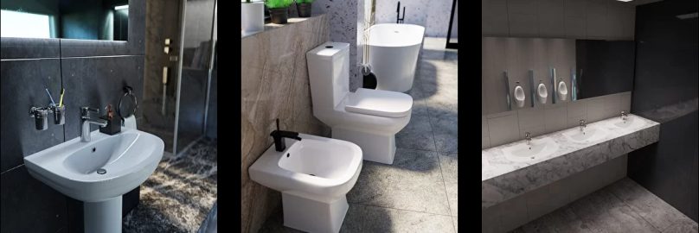 |  |  ПРАЙС-ЛИСТ
 |  |  | Ваша скидка | 0% |  | 2022-09-01
Код | Артикул | Наименование | РРЦ, руб/упак | Опт | Статус номенклатуры | Базовая единица измерения | Страна происхождения | Статус (в наличии/под заказ)
12082 | 0100 БП | умывальник ANGOLLO угловой 470х495 с отв. и переливом 0100 БП | 2,115.48 руб. | 2,115.48 ₽ | Новинка | шт. | Узбекистан | в наличии
12067 | 0100 | умывальник ANGOLLO угловой 470х495 с отв. и переливом с круглым пьедесталом 0100 | 3,384.77 руб. | 3,384.77 ₽ | Новинка | шт. | Узбекистан | в наличии
12083 | 0110 БП | умывальник COMPATTO 545х470 с отв. и переливом 0110 БП | 2,115.48 руб. | 2,115.48 ₽ | Новинка | шт. | Узбекистан | в наличии
12072 | 0110 | умывальник COMPATTO 545х470 с отв. и переливом с круглым пьедесталом 0110 | 3,384.77 руб. | 3,384.77 ₽ | Новинка | шт. | Узбекистан | в наличии
12074 | 0111 | умывальник FARFALLA 625х465 с отв. и переливом с круглым пьедесталом 0111 | 3,806.33 руб. | 3,806.33 ₽ | Новинка | шт. | Узбекистан | в наличии
12085 | 0111 БП | умывальник FARFALLA 625х465мм с отв. и переливом 0111 БП | 2,538.58 руб. | 2,538.58 ₽ | Новинка | шт. | Узбекистан | в наличии
12084 | 0115 БП | умывальник TOCATTA 620х455 с отв. и переливом 0115 БП | 2,679.61 руб. | 2,679.61 ₽ | Новинка | шт. | Узбекистан | в наличии
12073 | 0115 | умывальник TOCATTA 620х455 с отв. и переливом с квадратным пьедесталом 0115 | 3,948.90 руб. | 3,948.90 ₽ | Новинка | шт. | Узбекистан | в наличии
12079 | 0600 | писсуар SOLO 0600 | 5,782.31 руб. | 5,782.31 ₽ | Новинка | шт. | Узбекистан | в наличии
12075 | 0401 | Унитаз-компакт CLASSICO нижн.подвод, кос.выпуск, воронкообр. (арм.1реж.+сиденье PP пласт., без крепежа) 0401 | 7,051.60 руб. | 7,051.60 ₽ | Новинка | шт. | Узбекистан | в наличии
12078 | 0422 | Унитаз-компакт ELEGANTE нижн.подвод, унив.выпуск, воронкообр. (арм.1реж.+сиденье микролифт быстросъём дюрапласт, без крепежа) 0422 | 13,962.17 руб. | 13,962.17 ₽ | Новинка | шт. | Узбекистан | в наличии
12077 | 0421 | Унитаз-компакт ETUDE нижн.подвод, унив.выпуск, воронкообр. (арм.1реж.+сиденье микролифт PP пласт., без крепежа) 0421 | 12,692.88 руб. | 12,692.88 ₽ | Новинка | шт. | Узбекистан | в наличии

